상품제안서
아이랩 빅헤드 팬 | 상품코드: S46450

 |  |  |  |  |  |  | 02-713-8555 | www.synergygift.co.kr
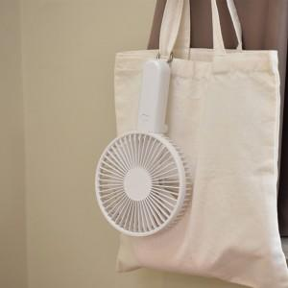 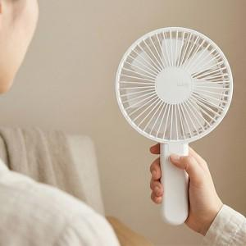 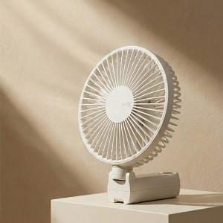

【상세/제작정보】 | * 조용하고 강력한 BLDC 모터<br> * 4단계 바람 조절<br> * 2200 RPM<br> * 충전하여 무선사용<br> * 접이식 헤드로 테이블용 사용 가능<br> * 일체형 카라비너로 손쉬운 거치<br> * 일체형 카라비너로 가방에 휴대<br> * 손쉬운 날개망 분리

【인쇄/포장옵션】 | 레이저 / 포장지포장

【공급단가】 | 수량 | 20~ | 50~ | 100~ | 500~ | 1,000~
*VAT별도 | 단가 | 17,100원 | 15,990원 | 15,490원 | 14,600원 | 14,300원

【상품 URL】 | https://www.synergygift.co.kr:443/src/goods_detail.php?gdno=46450

